건설용리프트 점검표
K-건설맵 | k-conmap.com 무료 건설 서식 |  |  |  | ← 이 1행을 지우고 쓰셔도 됩니다

■ 건설용리프트 체크리스트 |  |  | 점 검 자
점검 일자 |  |  | 장비 번호 |  | 운 전 원 | (인)
대여하는 자 |  | (인) | 관리감독자 | (인) | 안전관리자 | (인)
 |  |  |  |  | 판 정

번호 | 구 분 | 예 시 사 진 | 점 검 기 준 | 점 검 항 목 | 결 과 | 조 치 사 항
1 | 리프트 기초 | 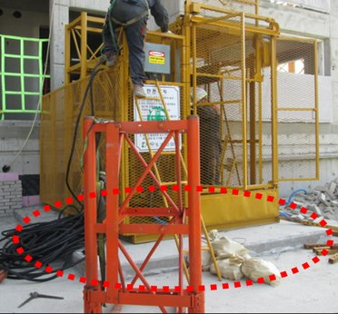 | 리프트 기초의 상태를 확인할 것 | - 기초볼트의 부식, 변형 여부 확인 및 고정상태 확인
2 | 승강로 (마스트) | 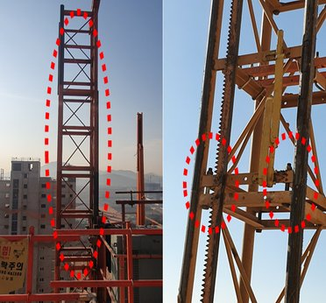 | 승강로의 설치 상태를 확인할 것 | - 가이드 레일의 평행도 유지여부 및 운반구와의 균형 여부 확인
 |  |  |  | - 승강로의 연결부분 및 볼트, 너트의 풀림 및 부식 여부 확인
 |  |  |  | - 너트 조립후 2산 이상의 여유 나사산 여부 확인
 |  |  |  | - 볼트 역방향 체결여부 확인 (볼트를 아래에서 위로 체결 후 위에서 너트 체결)
3 | 지상층 출입문 | 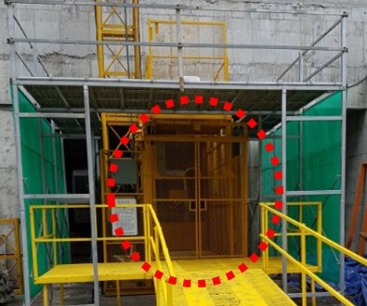 | 리프트 출입문의 설치 상태 및 안전장치 작동여부 확인할 것 | - 바닥면으로부터 높이 1.8m이상의 방호울 설치여부 확인
 |  |  |  | - 방호울에는 출입문 형태의 안전문 설치여부 확인
 |  |  |  | - 출입문이 운반구가 상승해 있는 경우에 외부에서 문열림 경우 작동정지 여부 확인
 |  |  |  | - 출입문이 열린 경우 리프트 운반구 작동 정지여부 확인
 |  |  |  | - 방호울 및 화물반입구 안전문 연동 장치는 문이 완전히 닫히지 않을 경우 운반구 승강 작동정지 여부 확인
4 | 승강로 (랙 및 피니언) | 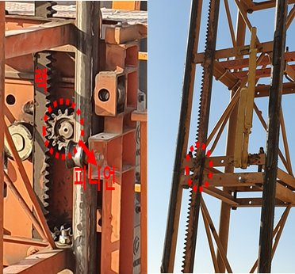 | 승강로의 랙 및 피니언의 상태를 확인할 것 | - 랙 및 피니언 치면의 과도한 변형 및 마모 여부 확인
 |  |  |  | - 랙 및 피니언의 물림상태 확인
 |  |  |  | - 랙 및 피니언의 윤활상태 확인
 |  |  |  | - 랙 연결부의 어긋남 한도 1.5mm이내 여부 확인
5 | 승강로 (수평 지지대) | 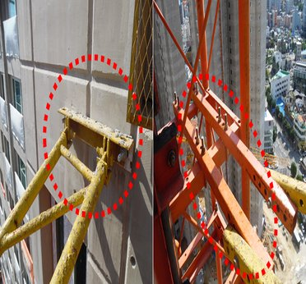 | 승강로의 수평지지대의 설치 상태 확인 | - 승강로 수평지지대의 수평방향 고정 여부 확인(각도는 ±8°이내 일 것)
 |  |  |  | - 고정용 연결볼트의 풀림 및 부식 여부 확인
6 | 승강로 (기계식 스토퍼) | 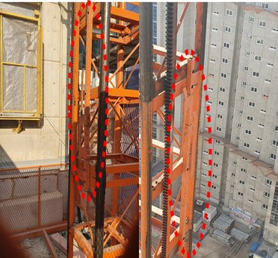 | 기계식 스토퍼 (상한,하한)의 설치 및 작동 상태를 확인 | - 기계식 스토퍼의 설치 여부 확인
 |  |  |  | - 기계식 스토퍼의 변형 여부 확인
7 | 가이드 레일 | 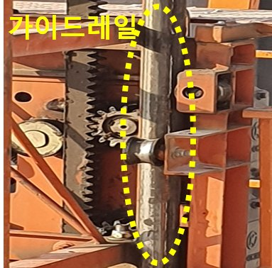 | 가이드 레일의 상태를 확인 | - 가이드 레일의 평행도 확인
 |  |  |  | - 가이드롤러와 가이드레일 사이의 간격 3mm 이내 여부 확인
8 | 비상정지 장치 | 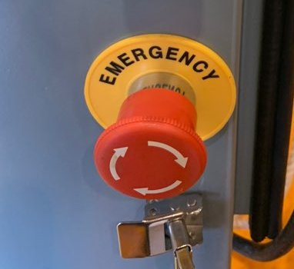 | 비상정지장치 설치 및 작동 확인 | - 적색 누름버튼 설치 확인
 |  |  |  | - 수동 복귀 여부 확인
 |  |  |  | - 정상작동 여부 확인
9 | 운반구 | 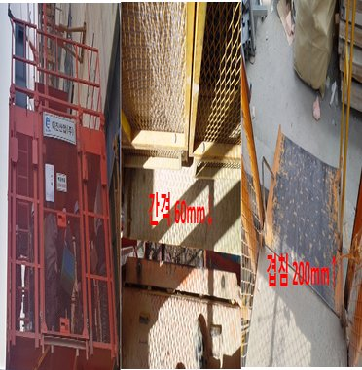 | 운반구의 설치 상태 및 안전장치 작동여부 확인할 것 | - 운반구의 볼트, 너트 고정상태 및 부식,손상 확인
 |  |  |  | - 인터록장치 작동여부 확인
 |  |  |  | - 운반구와 바닥면과의 간격 60mm이하 여부 확인 (운반구와 바닥면이 200mm 이상 철판등으로 겹칠 경우 제외)
 |  |  |  | - 운반구에 적재하중, 형식번호, 제작 연월 및 제작사 등이 포함된 이름판 설치여부 확인
 |  |  |  | - 운반구에 안전수칙 및 응급조치요령 게시 여부 확인
 |  |  |  | - 운반구 내부 비상대피구 닫힘여부 확인
 |  |  |  | - 운반구 내부 비상대피를 위한 사다리 배치 여부 확인
 |  |  |  | - 운반구 내부 안전인증 증명서 부착여부 확인
10 | 출입문 연동장치 (T-BAR) | 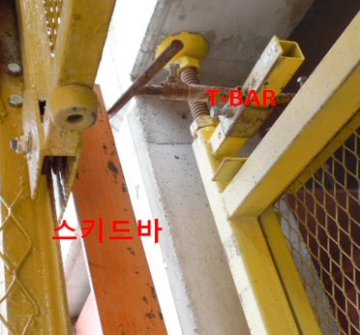 | 출입문 연동장치의 작동상태를 확인할 것 | - 운반구가 정지해 있지 않은층의 건물 화물반입구 안전문이 열리지 않음 여부 확인
 |  |  |  | - T-BAR와 스키드바의 접촉여부 확인
11 | 리미트 스위치 | 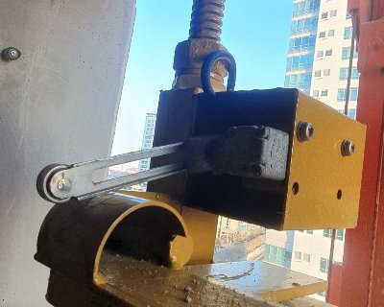 | 리미트 스위치 설치 및 작동상태를 확인할 것 | - 리미트 스위치 정상작동 여부 확인
 |  |  |  | - 리미트 스위치 고정용 볼트, 너트의 상태 확인
12 | 기계장치 (구동부) | 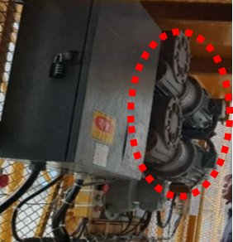 | 기계장치 작동 상태 및 안전조치를 확인할 것 | - 회전부분에 접촉을 방지하기 위한 울 또는 덮개 설치 여부 확인
 |  |  |  | - 이상소음 및 이상작동(타는냄새) 여부 확인
13 | 완충장치 | 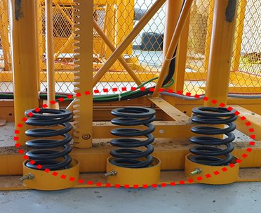 | 완충장치의 설치상태를 확인할 것 | - 승강로 바닥에 설치된 완충장치의 설치 및 변형 여부 확인
14 | 전기장치 | 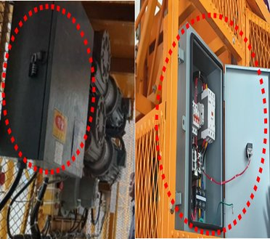 | 전기장치를 확인할 것 | - 스위치의 정격용량 적합 여부 확인
 |  |  |  | - 배선의 피복에서 손상, 파손, 탄화등 이상여부 확인
 |  |  |  | - 전기장치 판넬의 시건 여부 확인
 |  |  |  | - 외함접지 여부 확인
 |  |  |  | - 전압측정시 공급전압 342V이상 여부 확인
15 | 자동 운행장치 | 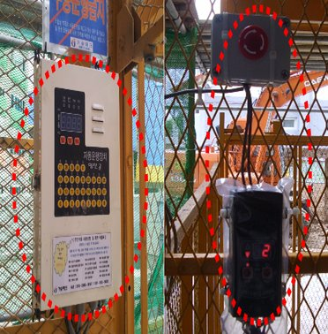 | 자동운전장치의 작동 상태 및 안전조치를 확인할 것 | - 비상정지용 누름 버튼의 유선 설치 여부 확인
 |  |  |  | - 비상정지스위치는 건물 각층에 있는 호출기 송신기 설치장소에 1개 이상 설치 여부 확인
 |  |  |  | - 자동운행장치의 호출기를 이용하여 호출되지 않는 상태의 임의 이동 여부 확인
 |  |  |  | - 운반구가 지정된 정지장소에 정지하지 않거나 이동시 경보설비 작동여부 확인
 |  |  |  | - 자동운행장치 운전상태 표시기의 리프트 운전, 조작상태와 일치여부 확인
 |  |  |  | - 자동운행장치의 조작에 관한 안전 수칙 및 주의사항 부착여부 확인
16 | 3상전원 차단장치 | 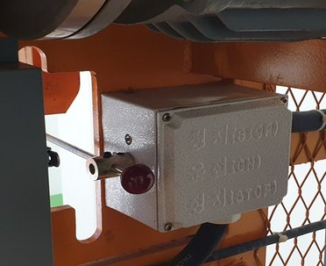 | 3상전원 차단장치 설치 및 작동상태를 확인할 것 | - 3상전원 차단장치 설치 여부 확인
 |  |  |  | - 3상전원 차단장치 정상작동 여부 확인
17 | 과부하 방지장치 | 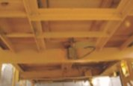 | 과부하방지장치의 설치 및 작동상태를 확인할 것 | - 정격하중의 1.1배 이상의 하중 권상시 경보와 함께 권상동작 정지 여부 확인
18 | 상부 및 하부 협착방지 장치 | 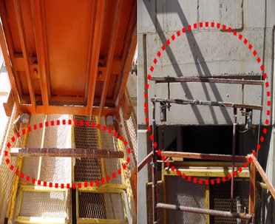 | 상부 및 하부 협착방지 작동상태를 확인할 것 | - 운반구의 상부 또는 하부가 충돌할 우려 있는 경우 주전원을 차단하고 운반구 정지 여부 확인
19 | 기계등 대여자의 조치 |  | 산업안전보건법 시행규칙 100조(기계등 대여자의 조치) | - 건설용리프트를 미리 점검하고 이상을 발견한 경우에는 즉시 보수하거나 그 밖에 필요한 정비 여부 확인
 |  |  |  | - 건설용리프트의 성능 및 방호조치의 내용 서면 발급 확인
 |  |  |  | - 건설용리프트의 수리,보수 및 점검 내역과 주요 부품의 제조일 서면 발급 확인
 |  |  |  | - 건설용리프트 정밀진단 및 수리후 안전점검 내역, 주요 안전부품의 교환이력 및 제조일 서면 발급 확인
 |  |  |  | - 건설용리프트 설치,해체업자에게 위 1~4번째 줄의 사항을 적은 서면을 발급하고, 해당 내용 주지 여부 확인
 |  |  |  | - 건설용리프트 설치,해체 업자가 설치,해체 작업 시 안전보건규칙에 따른 산업안전 보건기준을 준수하고 있는지를 확인
20 | 기계등 대여받는 자의 조치 |  | 산업안전보건법 시행규칙 101조(기계등을 대여 받는자의 조치) | - 건설용리프트를 조작하는 사람에게 가.작업의 내용, 나.지휘계통, 다.연락·신호등의 방법, 라.운행경로·제한속도·그 밖에 해당 기계등의 운행에 관한사항 마.그 밖에 해당 기계등의 조작에 따른 산업재해를 방지하기 위하여 필요한 사항을 주지 확인
21 | 도급인의 안전조치 |  | 산업안전보건법 시행규칙 94조(기계,기구 등에 대한 안전조치 등) | - 건설용리프트 설치,해체,조립 작업시작 전 건설용리프트 소유 또는 대여하는 자와 합동으로 안전점검 실시
 |  |  |  | - 건설용리프트 설치,해체,조립 작업을 수행하는 사업주의 작업계획서 작성 및 이행 확인
 |  |  |  | - 건설용리프트에 대하여 안전보건규칙에서 정하고 있는 안전보건 조치 확인
 |  |  |  | - 건설용리프트의 결함, 작업방법과 절차 미준수, 강풍 등 이상 환경으로 인하여 작업수행 시 현저한 위험이 예상되는 경우 작업중지 조치

점 검 결 과

결과 칸을 누르면 목록(양호·불량·해당없음)이 나옵니다. 하나라도 «불량» 이면 맨 위 판정이 «사용 중지» 로 바뀝니다.
불량은 조치사항에 무엇을 언제 고쳤는지 적고, 고친 뒤 다시 점검하세요.
예시 사진은 점검 부위를 알려 주는 참고 사진입니다(원본 그대로). 발주기관·원청이 정한 점검표가 있으면 그것을 쓰세요.

